상품제안서
주문제작 PVC캐릭터 네임텍 | 상품코드: F27645

 |  |  |  |  |  |  | 02-412-0044 | www.easy1.co.kr
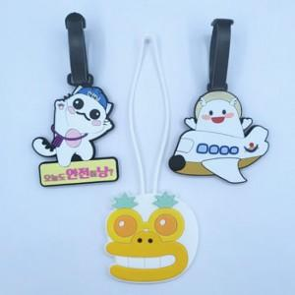

【상세/제작정보】 | 기본수량 미만 인쇄불가 인쇄 별도 문의.

【인쇄/포장옵션】 | / 포장불가능

【공급단가】 | 수량 | 1,000~ | 2,000~ | 3,000~ | 5,000~ | 10,000~
*VAT별도 | 단가 | 2,450원 | 2,410원 | 2,350원 | 2,310원 | 2,240원

【상품 URL】 | http://www.easy1.co.kr/src/goods_detail.php?gdno=27645

